CUP 1 Ponni


POENG VINTERCUP 2022-2023 |  | Oppdatert per 9/2-2023

CUP 1: PONNI (LC)

 |  |  |  | Bergen Rideklubb | Bergen Rideklubb | Bergen Rideklubb | Stord Hestesportslag | Bergen Rideklubb | Sum | Tellende poeng før finale. De 3 (tre) beste resultater | FINALE Bergen Rideklubb | TOTAL
Nr | Rytter | Hest | Klubb | 26.-27.nov 2022 | 21.-22.jan 2023 | 18.-19.feb 2023 | 11.-12.mars 2023 | 25.mars 2023 | før finale |  | 25.-26.mars 2023 | SUM
1 | Sienna Øvredal Hordnes | Elegantia | Bergen Rideklubb | 7 | 8 |  |  |  | 15
2 | Tonje Herfindal Ellingsen | Benson | Stend og Midthordaland Hestesportslag | 10 | 1 |  |  |  | 11
3 | Mie Sofie Nielsen | HB Ginger Spice | Bergen Rideklubb | 5 |  |  |  |  | 5
3 | Sol Atalie Romundset | Cappacurry Candy Crush | Fusa Hestesportslag |  | 5 |  |  |  | 5
5 | Linea Vestnes Grøtte | Irish Sunny | Fana Hestesportsklubb | 3 |  |  |  |  | 3
6 | Keira Macpherson | Geris Navajo Dream | Bergen Rideklubb | 0 | 2 |  |  |  | 2
7 | Maren Fuhr Midtgaard | Lucky Luke | Åsane Rideklubb | 0 |  |  |  |  | 0

 |  |  |  | 6 deltakere | 4 deltakere
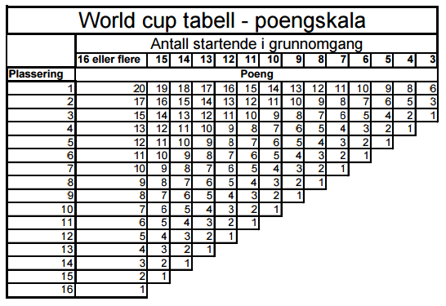

 |  |  |  |  | Statutter Vintercup Sprang 2022-2023
 |  |  |  | Statutter-vintercup-Sprang-2021-2022-godkjent-11-10-2021.pdf (represent-rytter.s3-eu-west-1.amazonaws.com)

